Защита ИДЗ
Защита ИДЗ |  |  |  |  | ИВТ-34 | Устройство,вариант
 |  |  |  | 1 | Белогрудов Сергей Сергеевич | 7.4 |  | 2021-12-14
 |  |  |  | 2 | Ветров Владимир Владимирович | 4.1
 |  |  |  | 3 | Григорьев Виктор Павлович | 1.3
 |  |  |  | 4 | Королева Леда Владимировна | 1.6 | 1 | Белогрудов Сергей Сергеевич | 7.4
 |  |  |  | 5 | Коротков Егор Юрьевич | 3.2 | 2 | Григорьев Виктор Павлович | 1.3
 |  |  |  | 6 | Кулешов Владислав Константинович | 2.3 | 3 | Коротков Егор Юрьевич | 3.2
 |  |  |  | 7 | Овчинникова Елизавета Павловна | 2.5 | 4 | Прокопьев Евгений Андреевич | 5.2
 | 2021-12-28 |  |  | 8 | Прокопьев Евгений Андреевич | 5.2 | 5 | Файзулина Полина Михайловна | 6.6
 | ИВТ-31 |  |  | 9 | Семичастнов Константин Владиславович | 6.2 | 6 | Шумкин Даниил Дмитриевич | 2.7
 | Лапицкий Артём Романович | 2.5 | Совпадает с Овчинникова ИВТ 34 | 10 | Файзулина Полина Михайловна | 6.6 | 7 | Баканова Ольга Михайловна | 2.4
 | Винокурова Елена Михайловна | 8.2 | Уже сдавала, нужно много вопросов по теории и схеме | 11 | Широкин Константин Павлович | 8.4 | 8 | Дылкин Эдуард Витальевич | 8.6
 | Еремеев Данил Юрьевич | 1.6 | Совпадает с Королева ИВТ34 | 12 | Шумкин Даниил Дмитриевич | 2.7 | 9 | Жаринов Егор Павлович | 8.1
 | Перетятько Артём Константинович | 5.4 | Вариант совпадает с Калинкиным ИВТ34 |  | Осталось | 6 | 10 | Измаилова Надежда Рамильевна | 3.3
 | Бантуров Николай Сергеевич | 1.3 | Григорьев ИВТ34 |  |  |  | 11 | Колесников Кирилл Константинович | 6.3
 |  |  |  |  | ИВТ-33 | Устройство,вариант | 12 | Ляховецкий Владислав | 6.4
 |  |  |  | 1 | Баканова Ольга Михайловна | 2.4 | 13 | Майстренко Владислав Олегович | 7.3
 |  |  |  | 2 | Веденеева Яна Евгеньевна | 5.1 | 14 | Семяхин Александр Олегович | 5.3
 |  |  |  | 3 | Дехтяренко Сергей Сергеевич | 2.1 | 15 | Беляева Екатерина Валерьевна | 4.2
 |  |  |  | 4 | Дылкин Эдуард Витальевич | 8.6 | 16 | Бобоев Бобожон Илхомович | 8.5
 |  |  |  | 5 | Жаринов Егор Павлович | 8.1 | 17 | Галкин Вячеслав Александрович | 1.2
 |  |  |  | 6 | Зосимов Илья Вадимович | 8.2 | 18 | Гончаров Антон Владимирович | 7.2
 | ИВТ-32 |  |  | 7 | Ивлев Ярослав Витальевич | 5.5 | 19 | Давлетов Артём Мелсович | 1.5
 | Ладужин |  |  | 8 | Измаилова Надежда Рамильевна | 3.3 | 20 | Муронова Ксения Юрьевна | 2.3
 |  |  |  | 9 | Капранов Иван Ильич | 3.1 | 21 | Сиднев Дмитрий Алексеевич | 8.3
 |  |  |  | 10 | Колесников Кирилл Константинович | 6.3 | 22 | Шутов Никита Сергеевич | 5.1
 |  |  |  | 11 | Ляховецкий Владислав | 6.4 | 23 | Бантуров Николай Сергеевич | 1.3
 |  |  |  | 12 | Майстренко Владислав Олегович | 7.3 | 24 | Дьяков Алексей Юрьевич | 8.1
 |  |  |  | 13 | Семяхин Александр Олегович | 5.3 | 25 | Еремеев Данил Юрьевич | 1.6
 |  |  |  | 14 | Терлянский Александр Андреевич | 4.5 | 26 | Завалишина Анастасия Андреевна | 4.2
 |  |  |  |  |  |  | 27 | Завирюхин Денис Анатольевич | 5.3
 | ИВТ-33 |  |  |  | Осталось | 8 | 28 | Лапицкий Артём Романович | 2.5
 | Капранов Иван Ильич | 3.1 | НИЧЕГО |  |  |  | 29 | Логинов Семен Дмитриевич | 7.5
 | Баканова Ольга Михайловна | 2.4 | НИЧЕГО |  | ИВТ-32 | Устройство,вариант | 30 | Перетятько Артём Константинович | 5.4
 | Зосимов Илья Вадимович | 8.2 | Винокурова Елена Михайловна | 1 | Беляева Екатерина Валерьевна | 4.2 | 31 | Смоленцев Егор Владиславович | 4.6
 |  |  |  | 2 | Бобоев Бобожон Илхомович | 8.5
 |  |  |  | 3 | Галкин Вячеслав Александрович | 1.2
 |  |  |  | 4 | Гончаров Антон Владимирович | 7.2 |  | 2021-12-21
 |  |  |  | 5 | Давлетов Артём Мелсович | 1.5 | 1 | Белогрудов Сергей Сергеевич | 7.4
 |  |  |  | 6 | Ладужин |  | 2 | Григорьев Виктор Павлович | 1.3
 | ИВТ-34 |  |  | 7 | Костюкова Виктория Александровна | 6.2 | 3 | Коротков Егор Юрьевич | 3.2
 | Белогрудов Сергей Сергеевич | 7.4 |  | 8 | Муронова Ксения Юрьевна | 2.3 | 4 | Файзулина Полина Михайловна | 6.6
 | Ветров Владимир Владимирович | 4.1 |  | 9 | Новиков Никита Владимирович | 4.4 | 5 | Шумкин Даниил Дмитриевич | 2.7
 | Коротков Егор Юрьевич | 3.2 |  | 10 | Погольша Евгений Владиславович | 3.3 | 6 | Баканова Ольга Михайловна | 2.4
 | Григорьев Виктор Павлович | 1.3 |  | 11 | Сиднев Дмитрий Алексеевич | 8.3 | 7 | Дылкин Эдуард Витальевич | 8.6
 | Семичастнов Константин Владиславович | 6.2 |  | 12 | Шутов Никита Сергеевич | 5.1 | 8 | Измаилова Надежда Рамильевна | 3.3
 |  |  |  | 13 | Щеголькова Кристина Вадимовна | 6.1 | 9 | Майстренко Владислав Олегович | 7.3
 |  |  |  |  |  |  | 10 | Беляева Екатерина Валерьевна | 4.2
 |  |  |  |  | Осталось | 8 | 11 | Бобоев Бобожон Илхомович | 8.5
 |  |  |  |  |  |  | 12 | Гончаров Антон Владимирович | 7.2
 |  |  |  |  |  |  | 13 | Давлетов Артём Мелсович | 1.5
 |  |  |  |  | ИВТ-31 | Устройство,вариант | 14 | Сиднев Дмитрий Алексеевич | 8.3
 | Схема Григорьева для бантурова |  |  | 1 | Аксенов Иван Александрович | 2.1 | 15 | Еремеев Данил Юрьевич | 1.6
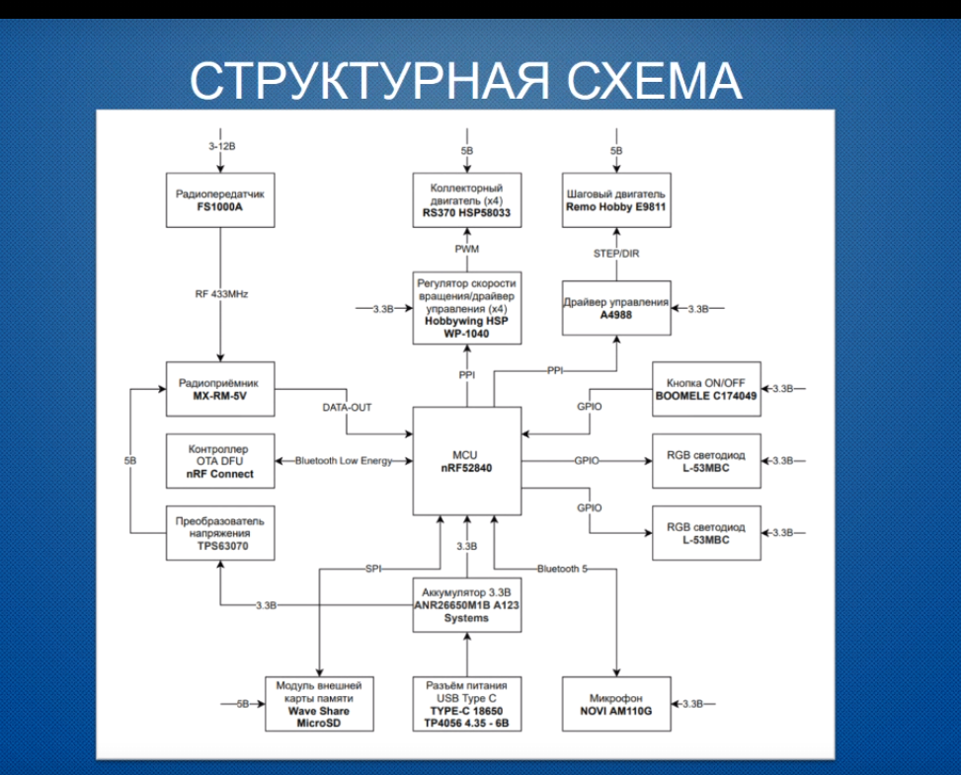
 |  |  |  | 2 | Бантуров Николай Сергеевич | 1.3 | 16 | Завалишина Анастасия Андреевна | 4.2
 |  |  |  | 3 | Винокурова Елена Михайловна | 8.2 | 17 | Завирюхин Денис Анатольевич | 5.3
 |  |  |  | 4 | Громов Артем Алексеевич | 7.4 | 18 | Лапицкий Артём Романович | 2.5
 |  |  |  | 5 | Дьяков Алексей Юрьевич | 8.1 | 19 | Логинов Семен Дмитриевич | 7.5
 |  |  |  | 6 | Еремеев Данил Юрьевич | 1.6 | 20 | Перетятько Артём Константинович | 5.4
 |  |  |  | 7 | Завалишина Анастасия Андреевна | 4.2 | 21 | Смоленцев Егор Владиславович | 4.6
 |  |  |  | 8 | Завирюхин Денис Анатольевич | 5.3
 |  |  |  | 9 | Лапицкий Артём Романович | 2.5
 |  |  |  | 10 | Логинов Семен Дмитриевич | 7.5
 |  |  |  | 11 | Макеенко Роман Михайлович | 1.1
 |  |  |  | 12 | Перетятько Артём Константинович | 5.4
 |  |  |  | 15 | Смоленцев Егор Владиславович | 4.6
 |  |  |  | 16 | Терехова Мария Руслановна | 2.2

 |  |  |  |  | Осталось | 9

